Content
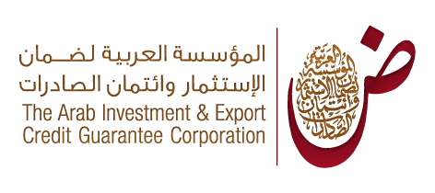
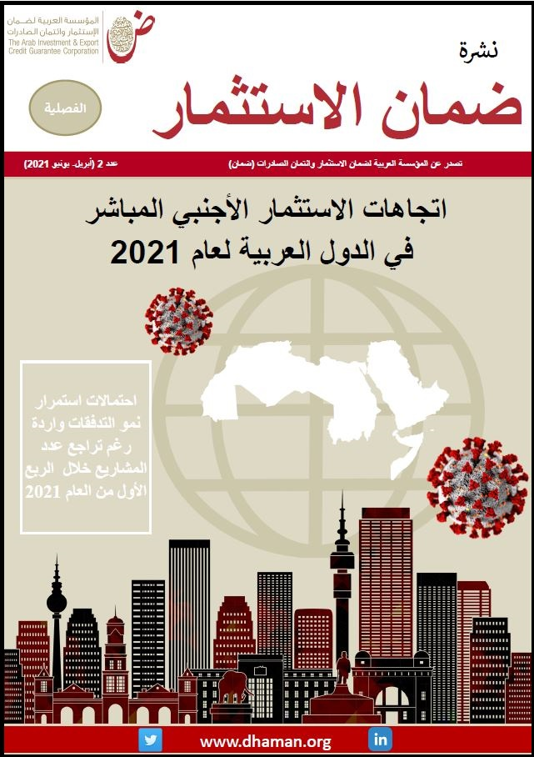
 | قاعدة بيانات مشاريع الاستثمار الأجنبي المباشر في الدول العربية- الربع الأول 2021
 | Database of FDI projects in Arab Countries Q1-2021
 | Last Update : June 2021 آخر تحديث: يونيو 2021

 | المحتوى /Content
1 | مشاريع الاستثمار الأجنبي المباشر في الدول العربية خلال الربع الاول من 2021/ FDI Projects in Arab Countries- Q1 2021
2 | أهم الدول المستثمرة للمشاريع الاجنبية في الدول العربية في الربع الاول لعام 2021/Most important countries investing in Arab countries - Q1 2021
3 | أهم الشركات المستثمرة للمشاريع الأجنبية في الدول العربية في الربع الأول لعام2021/Most important foreign companies investing in Arab countries - Q1 2021
4 | أهم الدول العربية المستقبلة للمشاريع الأجنبية في الربع الاول لعام/ Most important Arab countries receving FDI - Q1 2021
5 | أهم المدن العربية المستقبلة للمشاريع الأجنبية في الربع الأول لعام2021 /Most important Arab Cities receving FDI - Q1 2021
6 | أهم القطاعات المستقبلة للمشاريع الأجنبية في الربع الأول لعام 2021 / Most important Sectors receving FD in Arab countries - Q1 2021
7 | أهم الأنشطة المستقبلة للمشاريع الأجنبية في الربع الأول لعام 2021 / Most important Activities receving FD in Arab countries - Q1 2021
8 | اعلانات نوايا الاستثمار في الدول العربية خلال الثلث الأول من العام 2021 /FDI Signals in Arab countries - first four months of 2021
9 | مشاريع الاستثمار العربي البيني خلال الربع الأول من2021 /Intra-Arab FDI in Q1 2021
10 | مشاريع الاستثمار العربي البيني في الربع الاول لعام 2021 /Intra-Arab FDI projects in Q1 2021
11 | الدول العربية المستقبلة للمشاريع العربية خلال الربع الأول من 2021 / Arab countries receving Intra-FDI projects - Q1 2021

